Sheet1
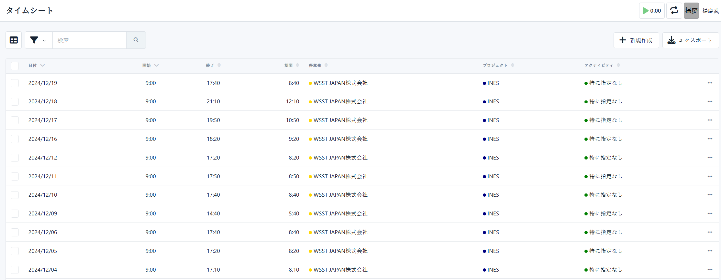
①ツールをダウンロードして任意のローカルフォルダに解凍する
https://github.com/WuSphere/KimaiAutoInput/tree/main/dist
・publish.zip

②「config.json」を修正する

 | ・username：KimaiのログインIDを指定してください
 | ・password：Kimaiのパスワードを指定してください
 | ・proxy：{職員ID}をINESの職員IDに置換してください。{PaperNonPassword}をPaperNonのパスワードに置換してください。
 | ・excel_path：勤怠データを管理するエクセルのパスを指定してください

③「勤怠データ」を入力する
日付（必須）：下記画像の通りに指定する
開始時間（必須）：下記画像の通りに指定する
作業時間（必須）：下記画像の通りに指定する
プロジェクト（必須）：下記画像の通りに指定する
アクティビティ（必須）：下記画像の通りに指定する
説明（任意）：入力不要の場合、空でいいです。
タブ（任意）：入力不要の場合、空でいいです。
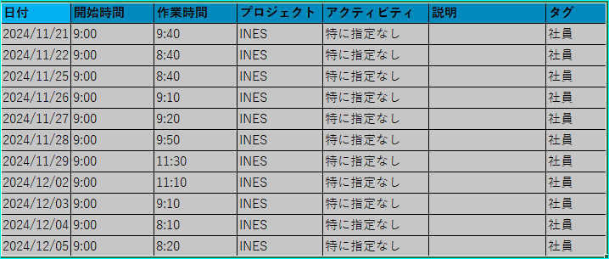

④「KimaiAutoInput.exe」をダブルクリックする
 | ④-1 コマンドプロンプトが起動される
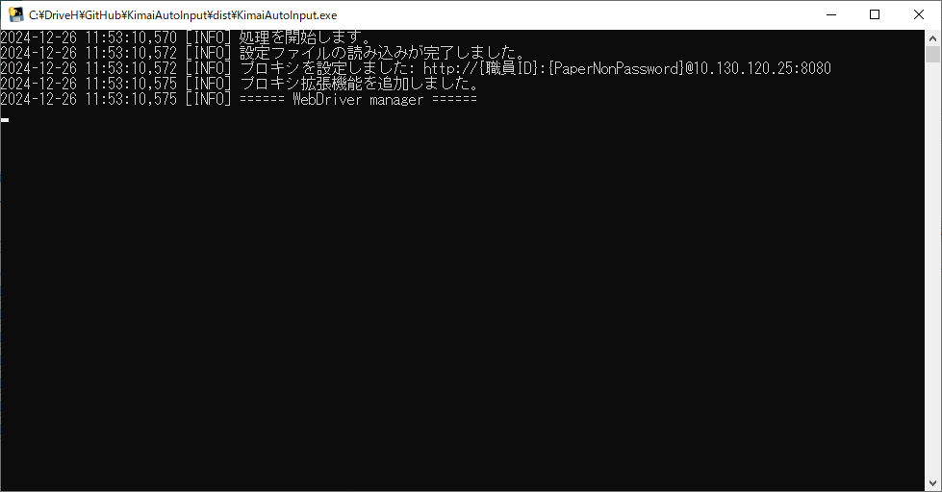

 | ④-2 Kimaiのログイン画面が起動される。勤怠入力が完了するまでお待ちください。
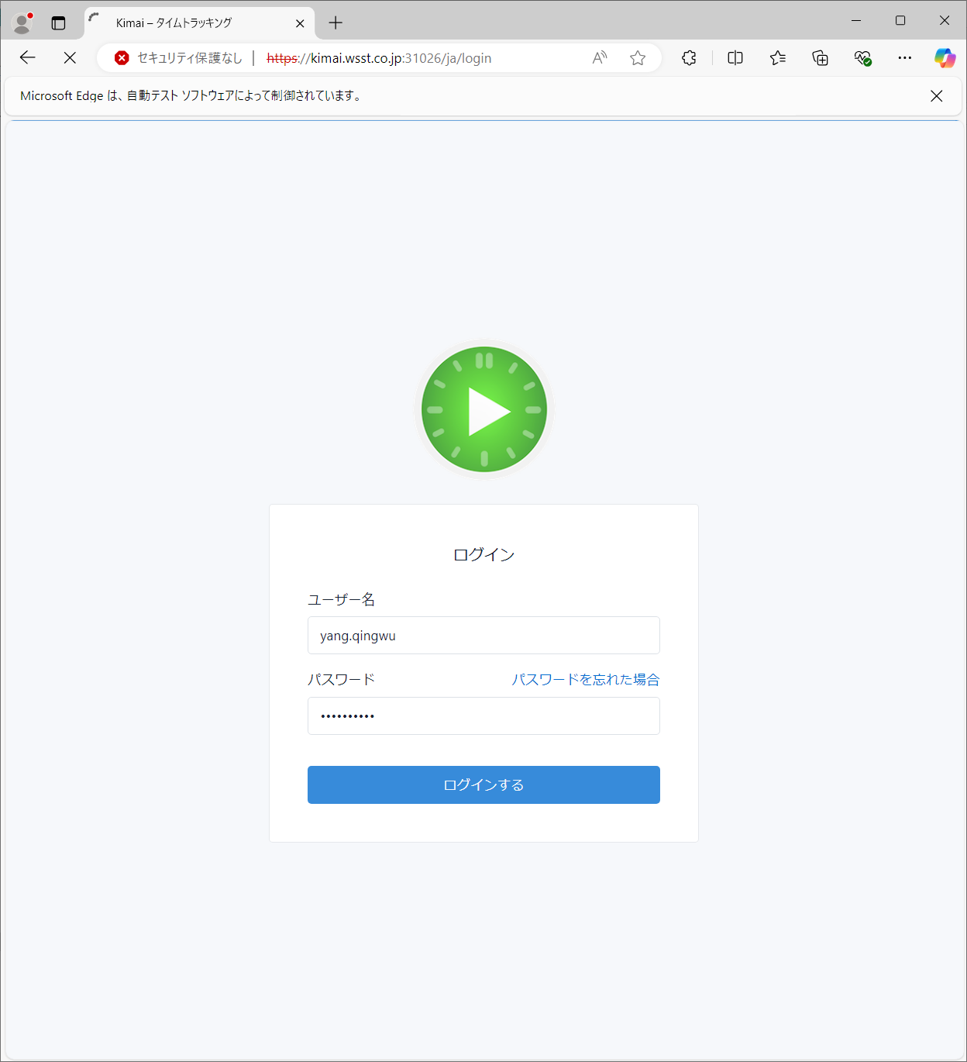

 | ④-3 勤怠データが全部入力されたことを確認する

